Neu
 | Berechnungshilfe JAE und VZÄ

 | Firmenname:

 | 1. Kriterium KMU lt. EU-KMU-Definition 1.1. Berechnung: a) Lohn- und Gehaltsempfänger (inkl. Teilzeitkräfte und geringfügig Beschäftigte/Minijobber. Diese sind anteilig hinzuzurechnen.) b) für das Unternehmen tätige Personen, die in einem Unterordnungsverhältnis zu diesem stehen und nach nationalem Recht Arbeitnehmern gleichgestellt sind c) mitarbeitende Eigentümer d) Teilhaber, die eine regelmäßige Tätigkeit in dem Unternehmen ausüben und finanzielle Vorteile aus dem Unternehmen ziehen. Nicht berücksichtigt werden: Auszubildende oder in der beruflichen Ausbildung stehende Personen mit Lehr- oder Berufsausbildungsvertrag, Beschäftigte in Mutterschutz/Elternzeit. 1.2 Relevanz: Prüfung gemäß EU-KMU-Definition, weniger als 250 Beschäftigte in JAE, Grundlage für Förderfähigkeit 1.3 Bezugszeitraum und Nachweis: a) 1. Bezugszeitraum letztes abgeschlossenes Geschäftsjahr vor Erstberatung, Nachweis: Angaben Z-EU-S Interessenbekundung (Z574) b) 2. Bezugszeitraum letztes abgeschlossenes Geschäftsjahr vor Antragstellung (ggf. Aktualisierung), Nachweis: Angaben Z-EU-S Antragsmodul (Z574), KMU-Erklärung Unternehmen. |  |  |  |  | 3. Relevantes Rollenmodell 3.1 Berechnung: analog Kriterium KMU. Ausnahme: geringfügig Beschäftigte (Minijobber) werden nicht mitgezählt. 3.2 Relevanz: Prüfung der Auswahl des relevanten Rollenmodells, VZÄ zum Zeitpunkt des Kick-off-Workshops, unter 10,0 VZÄ ist die Wahl des kleinen Modells möglich (alternativ: Bei KMU mit mehr als 10 VZÄ kann, sofern die Voraussetzungen erfüllt sind mit Bestätigung der Option "Organisationseinheit" ebenfalls das kleine Modell gewählt werden. 3.3 Bezugszeitpunkt und Nachweis: Bezugszeitpunkt: Kick-off-Workshop, Nachweis: Übersicht zu den Teilnehmenden des INQA-Coachings
 | 2. Kriterium Beschäftigte 2.1 Berechnung: analog Kriterium KMU (1.). Ausnahme: Personen der Geschäftsführung und geringfügig Beschäftigte (Minijobber) werden nicht mitgezählt. Geschäftsführung wird dabei als Person mit vorherrschendem Einfluss gesehen, die das Unternehmen verantwortet und leitet. Synonym Inhaber, Eigentümer, Teilhaber, Geschäftsleitung, Vorstand, Gesellschafter. 2.2 Relevanz: Prüfung des Vorhandenseins von mindestens 1 JAE sozialversicherungspflichtiger Stellenanteil im letzten abgeschlossenen Geschäftsjahr vor Erstberatung. Auch zum Zeitpunkt der Erstberatung und zum Start des Coachings muss mindestens ein sozialversicherungspflichtiger Stellenanteil in Vollzeit (als VZÄ) vorhanden sein. Grundlage für Förderfähigkeit. 2.3 Bezugszeitraum und Nachweis: a) 1. Bezugszeitraum: letztes abgeschlossenes Geschäftsjahr vor Erstberatung (als JAE), Nachweis: Angaben Z-EU-S Interessenbekundung (Z575). b )2. Bezugszeitpunkt: Zeitpunkt Erstberatung (als VZÄ), Nachweis: Erklärungen Z-EU-S Interessenbekundung c) 3. Bezugszeitpunkt: Start des Coachings bzw. Kick-off-Workshops (als VZÄ), Nachweis: Übersicht zu den Teilnehmenden des INQA-Coachings d) 4. Bezugszeitraum: letztes abgeschlossenes Geschäftsjahr vor Antragstellung (ggf. Aktualisierung), Nachweis: Angaben Z-EU-S Antragsmodul.

 | Geschäftsjahr (vollständiger Zeitraum, z.B. 01.01.2025 - 31.12.2025): |  |  |  |  | Zeitpunkt (Monat, z.B. Februar 2026)

 | Kriterium KMU lt. EU-Definition - JAE gesamt (im Verbund) |  |  |  | #DIV/0! | Kriterium Auswahl Rollenmodell - VZÄ | #DIV/0!
 | Krierium Beschäftigte - mindestens 1 JAE ohne Geschäftsführung und Minijobber, nur im KMU |  |  |  | #DIV/0! | Kriterium Beschäftigte - mindestens 1 VZÄ | #DIV/0!

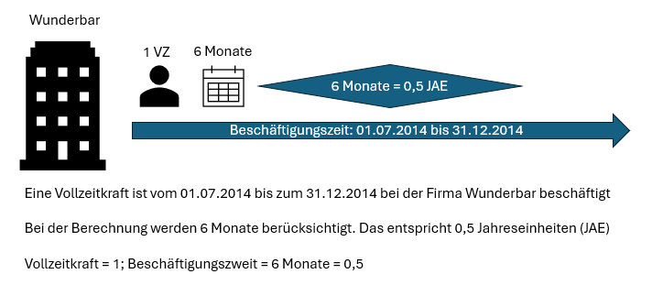
 | Bitte zunächst die gültige Vollzeit-Arbeitszeit eintragen (Grundlage für Berechnung JAE): |  | Vollzeit-Arbeitszeit/ Woche: |  | Wochenstunden
 |  |  |  |  |  | Falls Veränderungen der Wochenstunden, Zelle mit Wert überschreiben
 | Bitte in dieser Spalte über Dropdown Zutreffendes auswählen: | Wochenstunden laut Arbeitsvertrag | Einheit | Beschäftigungszeit in Monaten im Geschäftsjahr | JAE | Wochenstunden laut Arbeitsvertrag | VZÄ
 | Geschäftsführung |  | #DIV/0! |  | #DIV/0! |  | #DIV/0!
 | Geschäftsführung |  | #DIV/0! |  | #DIV/0! |  | #DIV/0!
 | Geschäftsführung |  | #DIV/0! |  | #DIV/0! |  | #DIV/0!
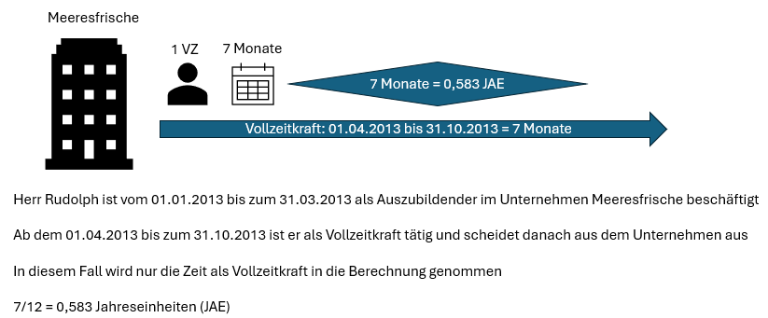
MA1 | Beschäftigte |  | #DIV/0! |  | #DIV/0! |  | #DIV/0!
MA2 | Beschäftigte |  | #DIV/0! |  | #DIV/0! |  | #DIV/0!
MA3 | Beschäftigte |  | #DIV/0! |  | #DIV/0! |  | #DIV/0!
MA4 | Minijobber |  | #DIV/0! |  | #DIV/0! |  | #DIV/0!
MA5 | Beschäftigte Verbund |  | #DIV/0! |  | #DIV/0! |  | #DIV/0!
MA6 | Beschäftigte Verbund |  | #DIV/0! |  | #DIV/0! |  | #DIV/0!
MA7 |  |  | #DIV/0! |  | #DIV/0! |  | #DIV/0!
MA8 |  |  | #DIV/0! |  | #DIV/0! |  | #DIV/0!
MA9 |  |  | #DIV/0! |  | #DIV/0! |  | #DIV/0!
MA10 |  |  | #DIV/0! |  | #DIV/0! |  | #DIV/0!
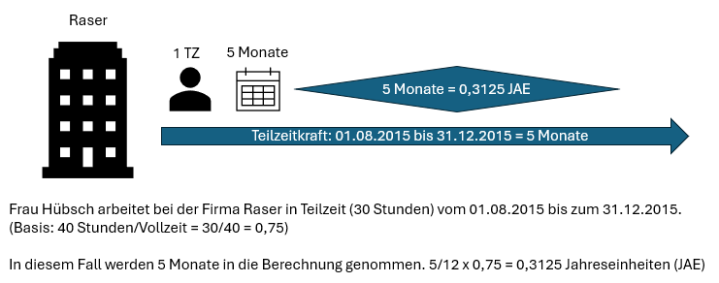
MA11 |  |  | #DIV/0! |  | #DIV/0! |  | #DIV/0!
MA12 |  |  | #DIV/0! |  | #DIV/0! |  | #DIV/0!
MA13 |  |  | #DIV/0! |  | #DIV/0! |  | #DIV/0!
MA14 |  |  | #DIV/0! |  | #DIV/0! |  | #DIV/0!
MA15 |  |  | #DIV/0! |  | #DIV/0! |  | #DIV/0!
MA16 |  |  | #DIV/0! |  | #DIV/0! |  | #DIV/0!
MA17 |  |  | #DIV/0! |  | #DIV/0! |  | #DIV/0!
MA18 |  |  | #DIV/0! |  | #DIV/0! |  | #DIV/0!
MA19 |  |  | #DIV/0! |  | #DIV/0! |  | #DIV/0!
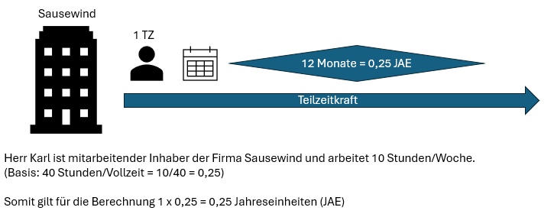
MA20 |  |  | #DIV/0! |  | #DIV/0! |  | #DIV/0!
MA21 |  |  | #DIV/0! |  | #DIV/0! |  | #DIV/0!
MA22 |  |  | #DIV/0! |  | #DIV/0! |  | #DIV/0!
MA23 |  |  | #DIV/0! |  | #DIV/0! |  | #DIV/0!
MA24 |  |  | #DIV/0! |  | #DIV/0! |  | #DIV/0!
MA25 |  |  | #DIV/0! |  | #DIV/0! |  | #DIV/0!
MA26 |  |  | #DIV/0! |  | #DIV/0! |  | #DIV/0!
MA27 |  |  | #DIV/0! |  | #DIV/0! |  | #DIV/0!
MA28 |  |  | #DIV/0! |  | #DIV/0! |  | #DIV/0!
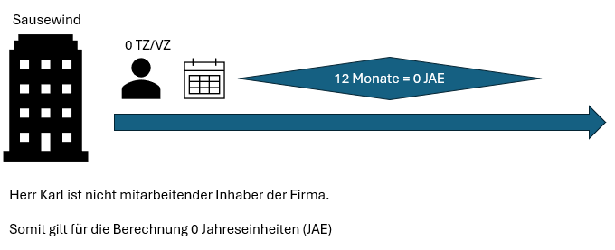
MA29 |  |  | #DIV/0! |  | #DIV/0! |  | #DIV/0!
MA30 |  |  | #DIV/0! |  | #DIV/0! |  | #DIV/0!
MA31 |  |  | #DIV/0! |  | #DIV/0! |  | #DIV/0!
MA32 |  |  | #DIV/0! |  | #DIV/0! |  | #DIV/0!
MA33 |  |  | #DIV/0! |  | #DIV/0! |  | #DIV/0!
MA34 |  |  | #DIV/0! |  | #DIV/0! |  | #DIV/0!
MA35 |  |  | #DIV/0! |  | #DIV/0! |  | #DIV/0!
MA36 |  |  | #DIV/0! |  | #DIV/0! |  | #DIV/0!
MA37 |  |  | #DIV/0! |  | #DIV/0! |  | #DIV/0!
MA38 |  |  | #DIV/0! |  | #DIV/0! |  | #DIV/0!
MA39 |  |  | #DIV/0! |  | #DIV/0! |  | #DIV/0!
MA40 |  |  | #DIV/0! |  | #DIV/0! |  | #DIV/0!
MA41 |  |  | #DIV/0! |  | #DIV/0! |  | #DIV/0!
MA42 |  |  | #DIV/0! |  | #DIV/0! |  | #DIV/0!
MA43 |  |  | #DIV/0! |  | #DIV/0! |  | #DIV/0!
MA44 |  |  | #DIV/0! |  | #DIV/0! |  | #DIV/0!
MA45 |  |  | #DIV/0! |  | #DIV/0! |  | #DIV/0!
MA46 |  |  | #DIV/0! |  | #DIV/0! |  | #DIV/0!
MA47 |  |  | #DIV/0! |  | #DIV/0! |  | #DIV/0!
MA48 |  |  | #DIV/0! |  | #DIV/0! |  | #DIV/0!
MA49 |  |  | #DIV/0! |  | #DIV/0! |  | #DIV/0!
MA50 |  |  | #DIV/0! |  | #DIV/0! |  | #DIV/0!
MA51 |  |  | #DIV/0! |  | #DIV/0! |  | #DIV/0!
MA52 |  |  | #DIV/0! |  | #DIV/0! |  | #DIV/0!
MA53 |  |  | #DIV/0! |  | #DIV/0! |  | #DIV/0!
MA54 |  |  | #DIV/0! |  | #DIV/0! |  | #DIV/0!
MA55 |  |  | #DIV/0! |  | #DIV/0! |  | #DIV/0!
MA56 |  |  | #DIV/0! |  | #DIV/0! |  | #DIV/0!
MA57 |  |  | #DIV/0! |  | #DIV/0! |  | #DIV/0!
MA58 |  |  | #DIV/0! |  | #DIV/0! |  | #DIV/0!
MA59 |  |  | #DIV/0! |  | #DIV/0! |  | #DIV/0!
MA60 |  |  | #DIV/0! |  | #DIV/0! |  | #DIV/0!
MA61 |  |  | #DIV/0! |  | #DIV/0! |  | #DIV/0!
MA62 |  |  | #DIV/0! |  | #DIV/0! |  | #DIV/0!
MA63 |  |  | #DIV/0! |  | #DIV/0! |  | #DIV/0!
MA64 |  |  | #DIV/0! |  | #DIV/0! |  | #DIV/0!
MA65 |  |  | #DIV/0! |  | #DIV/0! |  | #DIV/0!
MA66 |  |  | #DIV/0! |  | #DIV/0! |  | #DIV/0!
MA67 |  |  | #DIV/0! |  | #DIV/0! |  | #DIV/0!
MA68 |  |  | #DIV/0! |  | #DIV/0! |  | #DIV/0!
MA69 |  |  | #DIV/0! |  | #DIV/0! |  | #DIV/0!
MA70 |  |  | #DIV/0! |  | #DIV/0! |  | #DIV/0!
MA71 |  |  | #DIV/0! |  | #DIV/0! |  | #DIV/0!
MA72 |  |  | #DIV/0! |  | #DIV/0! |  | #DIV/0!
MA73 |  |  | #DIV/0! |  | #DIV/0! |  | #DIV/0!
MA74 |  |  | #DIV/0! |  | #DIV/0! |  | #DIV/0!
MA75 |  |  | #DIV/0! |  | #DIV/0! |  | #DIV/0!
MA76 |  |  | #DIV/0! |  | #DIV/0! |  | #DIV/0!
MA77 |  |  | #DIV/0! |  | #DIV/0! |  | #DIV/0!
MA78 |  |  | #DIV/0! |  | #DIV/0! |  | #DIV/0!
MA79 |  |  | #DIV/0! |  | #DIV/0! |  | #DIV/0!
MA80 |  |  | #DIV/0! |  | #DIV/0! |  | #DIV/0!
MA81 |  |  | #DIV/0! |  | #DIV/0! |  | #DIV/0!
MA82 |  |  | #DIV/0! |  | #DIV/0! |  | #DIV/0!
MA83 |  |  | #DIV/0! |  | #DIV/0! |  | #DIV/0!
MA84 |  |  | #DIV/0! |  | #DIV/0! |  | #DIV/0!
MA85 |  |  | #DIV/0! |  | #DIV/0! |  | #DIV/0!
MA86 |  |  | #DIV/0! |  | #DIV/0! |  | #DIV/0!
MA87 |  |  | #DIV/0! |  | #DIV/0! |  | #DIV/0!
MA88 |  |  | #DIV/0! |  | #DIV/0! |  | #DIV/0!
MA89 |  |  | #DIV/0! |  | #DIV/0! |  | #DIV/0!
MA90 |  |  | #DIV/0! |  | #DIV/0! |  | #DIV/0!
MA91 |  |  | #DIV/0! |  | #DIV/0! |  | #DIV/0!
MA92 |  |  | #DIV/0! |  | #DIV/0! |  | #DIV/0!
MA93 |  |  | #DIV/0! |  | #DIV/0! |  | #DIV/0!
MA94 |  |  | #DIV/0! |  | #DIV/0! |  | #DIV/0!
MA95 |  |  | #DIV/0! |  | #DIV/0! |  | #DIV/0!
MA96 |  |  | #DIV/0! |  | #DIV/0! |  | #DIV/0!
MA97 |  |  | #DIV/0! |  | #DIV/0! |  | #DIV/0!
MA98 |  |  | #DIV/0! |  | #DIV/0! |  | #DIV/0!
MA99 |  |  | #DIV/0! |  | #DIV/0! |  | #DIV/0!
MA100 |  |  | #DIV/0! |  | #DIV/0! |  | #DIV/0!
MA101 |  |  | #DIV/0! |  | #DIV/0! |  | #DIV/0!
MA102 |  |  | #DIV/0! |  | #DIV/0! |  | #DIV/0!
MA103 |  |  | #DIV/0! |  | #DIV/0! |  | #DIV/0!
MA104 |  |  | #DIV/0! |  | #DIV/0! |  | #DIV/0!
MA105 |  |  | #DIV/0! |  | #DIV/0! |  | #DIV/0!
MA106 |  |  | #DIV/0! |  | #DIV/0! |  | #DIV/0!
MA107 |  |  | #DIV/0! |  | #DIV/0! |  | #DIV/0!
MA108 |  |  | #DIV/0! |  | #DIV/0! |  | #DIV/0!
MA109 |  |  | #DIV/0! |  | #DIV/0! |  | #DIV/0!
MA110 |  |  | #DIV/0! |  | #DIV/0! |  | #DIV/0!
MA111 |  |  | #DIV/0! |  | #DIV/0! |  | #DIV/0!
MA112 |  |  | #DIV/0! |  | #DIV/0! |  | #DIV/0!
MA113 |  |  | #DIV/0! |  | #DIV/0! |  | #DIV/0!
MA114 |  |  | #DIV/0! |  | #DIV/0! |  | #DIV/0!
MA115 |  |  | #DIV/0! |  | #DIV/0! |  | #DIV/0!
MA116 |  |  | #DIV/0! |  | #DIV/0! |  | #DIV/0!
MA117 |  |  | #DIV/0! |  | #DIV/0! |  | #DIV/0!
MA118 |  |  | #DIV/0! |  | #DIV/0! |  | #DIV/0!
MA119 |  |  | #DIV/0! |  | #DIV/0! |  | #DIV/0!
MA120 |  |  | #DIV/0! |  | #DIV/0! |  | #DIV/0!
MA121 |  |  | #DIV/0! |  | #DIV/0! |  | #DIV/0!
MA122 |  |  | #DIV/0! |  | #DIV/0! |  | #DIV/0!
MA123 |  |  | #DIV/0! |  | #DIV/0! |  | #DIV/0!
MA124 |  |  | #DIV/0! |  | #DIV/0! |  | #DIV/0!
MA125 |  |  | #DIV/0! |  | #DIV/0! |  | #DIV/0!
MA126 |  |  | #DIV/0! |  | #DIV/0! |  | #DIV/0!
MA127 |  |  | #DIV/0! |  | #DIV/0! |  | #DIV/0!
MA128 |  |  | #DIV/0! |  | #DIV/0! |  | #DIV/0!
MA129 |  |  | #DIV/0! |  | #DIV/0! |  | #DIV/0!
MA130 |  |  | #DIV/0! |  | #DIV/0! |  | #DIV/0!
MA131 |  |  | #DIV/0! |  | #DIV/0! |  | #DIV/0!
MA132 |  |  | #DIV/0! |  | #DIV/0! |  | #DIV/0!
MA133 |  |  | #DIV/0! |  | #DIV/0! |  | #DIV/0!
MA134 |  |  | #DIV/0! |  | #DIV/0! |  | #DIV/0!
MA135 |  |  | #DIV/0! |  | #DIV/0! |  | #DIV/0!
MA136 |  |  | #DIV/0! |  | #DIV/0! |  | #DIV/0!
MA137 |  |  | #DIV/0! |  | #DIV/0! |  | #DIV/0!
MA138 |  |  | #DIV/0! |  | #DIV/0! |  | #DIV/0!
MA139 |  |  | #DIV/0! |  | #DIV/0! |  | #DIV/0!
MA140 |  |  | #DIV/0! |  | #DIV/0! |  | #DIV/0!
MA141 |  |  | #DIV/0! |  | #DIV/0! |  | #DIV/0!
MA142 |  |  | #DIV/0! |  | #DIV/0! |  | #DIV/0!
MA143 |  |  | #DIV/0! |  | #DIV/0! |  | #DIV/0!
MA144 |  |  | #DIV/0! |  | #DIV/0! |  | #DIV/0!
MA145 |  |  | #DIV/0! |  | #DIV/0! |  | #DIV/0!
MA146 |  |  | #DIV/0! |  | #DIV/0! |  | #DIV/0!
MA147 |  |  | #DIV/0! |  | #DIV/0! |  | #DIV/0!
MA148 |  |  | #DIV/0! |  | #DIV/0! |  | #DIV/0!
MA149 |  |  | #DIV/0! |  | #DIV/0! |  | #DIV/0!
MA150 |  |  | #DIV/0! |  | #DIV/0! |  | #DIV/0!
MA151 |  |  | #DIV/0! |  | #DIV/0! |  | #DIV/0!
MA152 |  |  | #DIV/0! |  | #DIV/0! |  | #DIV/0!
MA153 |  |  | #DIV/0! |  | #DIV/0! |  | #DIV/0!
MA154 |  |  | #DIV/0! |  | #DIV/0! |  | #DIV/0!
MA155 |  |  | #DIV/0! |  | #DIV/0! |  | #DIV/0!
MA156 |  |  | #DIV/0! |  | #DIV/0! |  | #DIV/0!
MA157 |  |  | #DIV/0! |  | #DIV/0! |  | #DIV/0!
MA158 |  |  | #DIV/0! |  | #DIV/0! |  | #DIV/0!
MA159 |  |  | #DIV/0! |  | #DIV/0! |  | #DIV/0!
MA160 |  |  | #DIV/0! |  | #DIV/0! |  | #DIV/0!
MA161 |  |  | #DIV/0! |  | #DIV/0! |  | #DIV/0!
MA162 |  |  | #DIV/0! |  | #DIV/0! |  | #DIV/0!
MA163 |  |  | #DIV/0! |  | #DIV/0! |  | #DIV/0!
MA164 |  |  | #DIV/0! |  | #DIV/0! |  | #DIV/0!
MA165 |  |  | #DIV/0! |  | #DIV/0! |  | #DIV/0!
MA166 |  |  | #DIV/0! |  | #DIV/0! |  | #DIV/0!
MA167 |  |  | #DIV/0! |  | #DIV/0! |  | #DIV/0!
MA168 |  |  | #DIV/0! |  | #DIV/0! |  | #DIV/0!
MA169 |  |  | #DIV/0! |  | #DIV/0! |  | #DIV/0!
MA170 |  |  | #DIV/0! |  | #DIV/0! |  | #DIV/0!
MA171 |  |  | #DIV/0! |  | #DIV/0! |  | #DIV/0!
MA172 |  |  | #DIV/0! |  | #DIV/0! |  | #DIV/0!
MA173 |  |  | #DIV/0! |  | #DIV/0! |  | #DIV/0!
MA174 |  |  | #DIV/0! |  | #DIV/0! |  | #DIV/0!
MA175 |  |  | #DIV/0! |  | #DIV/0! |  | #DIV/0!
MA176 |  |  | #DIV/0! |  | #DIV/0! |  | #DIV/0!
MA177 |  |  | #DIV/0! |  | #DIV/0! |  | #DIV/0!
MA178 |  |  | #DIV/0! |  | #DIV/0! |  | #DIV/0!
MA179 |  |  | #DIV/0! |  | #DIV/0! |  | #DIV/0!
MA180 |  |  | #DIV/0! |  | #DIV/0! |  | #DIV/0!
MA181 |  |  | #DIV/0! |  | #DIV/0! |  | #DIV/0!
MA182 |  |  | #DIV/0! |  | #DIV/0! |  | #DIV/0!
MA183 |  |  | #DIV/0! |  | #DIV/0! |  | #DIV/0!
MA184 |  |  | #DIV/0! |  | #DIV/0! |  | #DIV/0!
MA185 |  |  | #DIV/0! |  | #DIV/0! |  | #DIV/0!
MA186 |  |  | #DIV/0! |  | #DIV/0! |  | #DIV/0!
MA187 |  |  | #DIV/0! |  | #DIV/0! |  | #DIV/0!
MA188 |  |  | #DIV/0! |  | #DIV/0! |  | #DIV/0!
MA189 |  |  | #DIV/0! |  | #DIV/0! |  | #DIV/0!
MA190 |  |  | #DIV/0! |  | #DIV/0! |  | #DIV/0!
MA191 |  |  | #DIV/0! |  | #DIV/0! |  | #DIV/0!
MA192 |  |  | #DIV/0! |  | #DIV/0! |  | #DIV/0!
MA193 |  |  | #DIV/0! |  | #DIV/0! |  | #DIV/0!
MA194 |  |  | #DIV/0! |  | #DIV/0! |  | #DIV/0!
MA195 |  |  | #DIV/0! |  | #DIV/0! |  | #DIV/0!
MA196 |  |  | #DIV/0! |  | #DIV/0! |  | #DIV/0!
MA197 |  |  | #DIV/0! |  | #DIV/0! |  | #DIV/0!
MA198 |  |  | #DIV/0! |  | #DIV/0! |  | #DIV/0!
MA199 |  |  | #DIV/0! |  | #DIV/0! |  | #DIV/0!
MA200 |  |  | #DIV/0! |  | #DIV/0! |  | #DIV/0!
MA201 |  |  | #DIV/0! |  | #DIV/0! |  | #DIV/0!
MA202 |  |  | #DIV/0! |  | #DIV/0! |  | #DIV/0!
MA203 |  |  | #DIV/0! |  | #DIV/0! |  | #DIV/0!
MA204 |  |  | #DIV/0! |  | #DIV/0! |  | #DIV/0!
MA205 |  |  | #DIV/0! |  | #DIV/0! |  | #DIV/0!
MA206 |  |  | #DIV/0! |  | #DIV/0! |  | #DIV/0!
...

